AC테스트결과
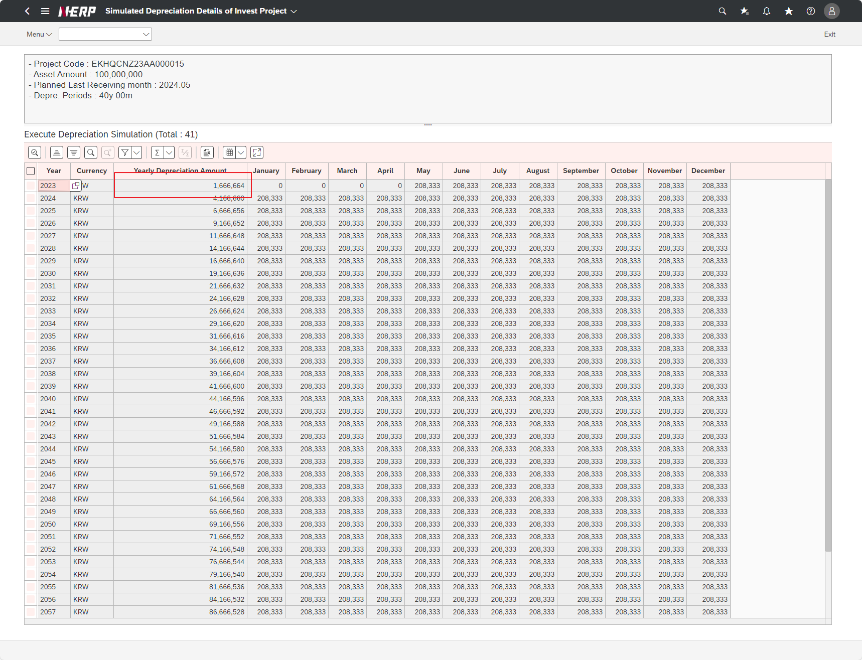
※ 테스트 환경 : N-ERP 품질(S4D) 환경 Client 210(WEBGUI) - Chrome

■ T-Code : ZCBMR2410 투자 프로젝트별 감가상각 시뮬레이션 관리
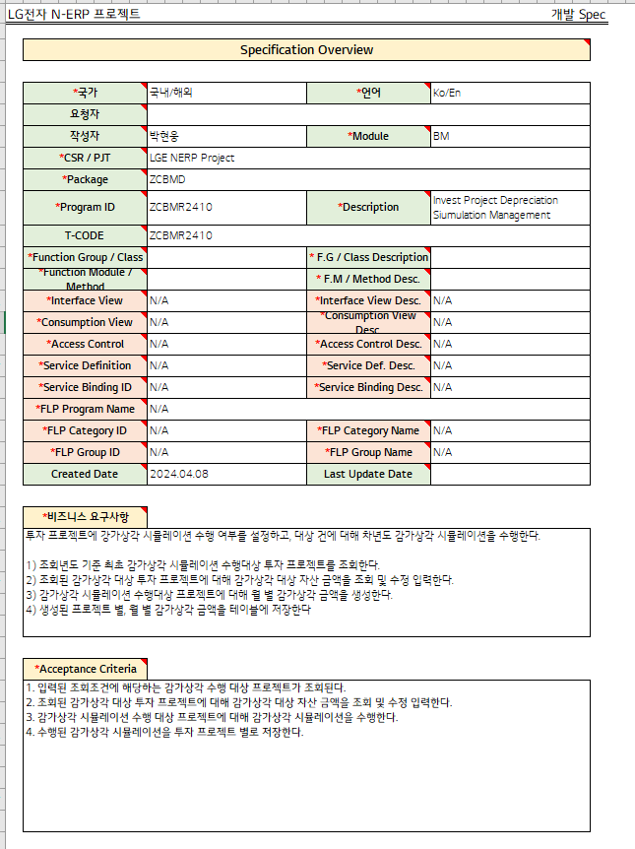

3자 테스트 전
3자 테스트 후

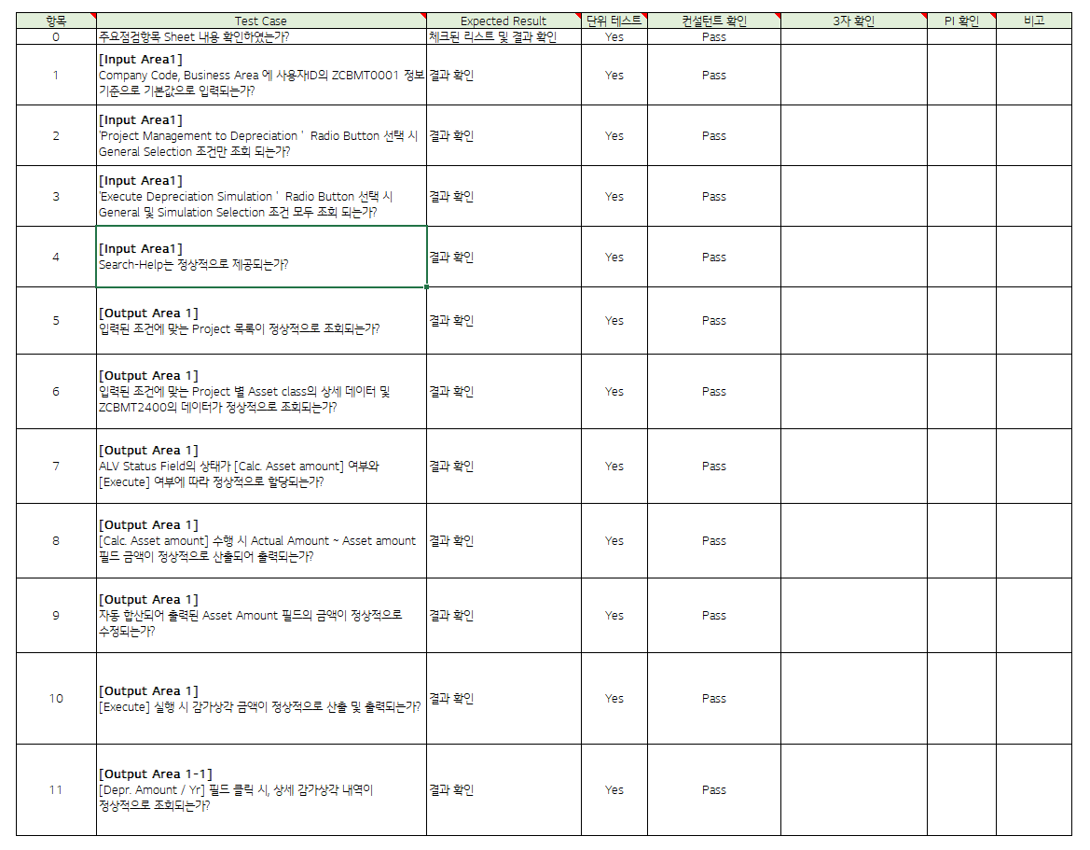
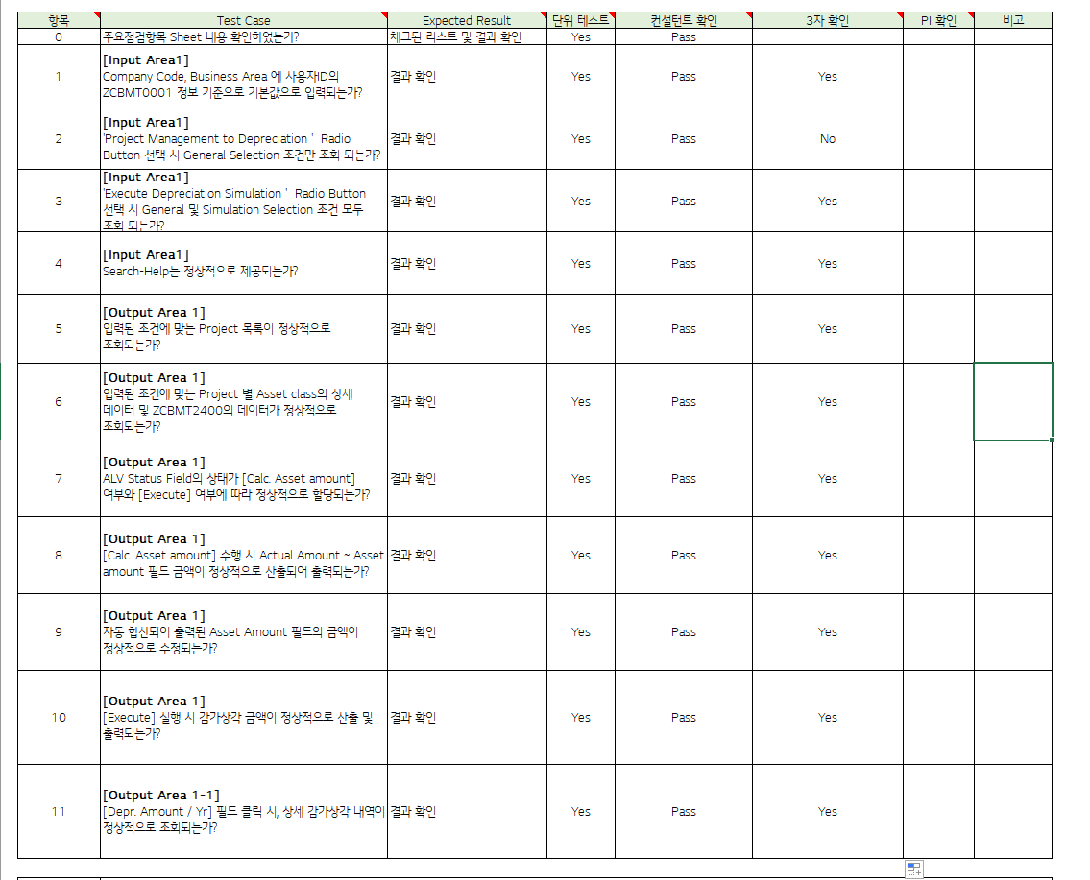

테스트 목록
항목 | Test Case | Expected Result | 단위 테스트 | 컨설턴트 확인 | 3자 확인 | PI 확인 | 비고
1 | [Input Area1] Is the Company Code and Business Area entered as default values based on the user ID's ZCBMT0001 information?" | Check results | Pass | Pass | Yes
2 | [Input Area1] When selecting the 'Project Management to Depreciation' Radio Button, are only the General Selection conditions displayed?" | Check results | Pass | Pass | No
3 | [Input Area1] When selecting the 'Execute Depreciation Simulation' Radio Button, are both General and Simulation Selection conditions displayed?" | Check results | Pass | Pass | Yes
4 | [Input Area1] Is Search-Help provided normally?" | Check results | Pass | Pass | Yes
5 | "[Output Area 1] "Is the list of projects that meet the entered conditions displayed properly?" | Check results | Pass | Pass | Yes
6 | "[Output Area 1] "Is the detailed data of asset class and ZCBMT2400 data for each project that meet the entered conditions displayed properly?" | Check results | Pass | Pass | Yes
7 | "[Output Area 1] The status of the ALV Status Field is [Calc. Is it allocated normally depending on [Asset amount] and [Execute]?” | Check results | Pass | Pass | Yes
8 | "[Output Area 1] [Calc. When performing [Asset amount], is the Actual Amount ~ Asset amount field amount calculated and output normally?" | Check results | Pass | Pass | Yes
9 | "[Output Area 1] Is the amount in the Asset Amount field that is automatically added up and printed out corrected normally?” | Check results | Pass | Pass | Yes
10 | "[Output Area 1] When executing [Execute], is the depreciation amount calculated and output normally?" | Check results | Pass | Pass | Yes
11 | "[Output Area 1] [Depr. When you click on the [Amount / Yr] field, are detailed depreciation details displayed normally?" | Check results | Pass | Pass | Yes
Case 1 : 주요점검항목 Sheet 내용 확인하였는가? | Is the Company Code and Business Area entered as default values based on the user ID's ZCBMT0001 information?"
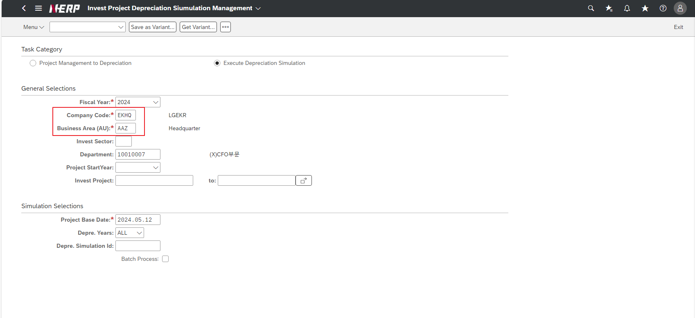

Case 2: | When selecting the 'Project Management to Depreciation' Radio Button, are only the General Selection conditions displayed?" |  |  |  |  | FAIL
Simulation Selections are also displayed
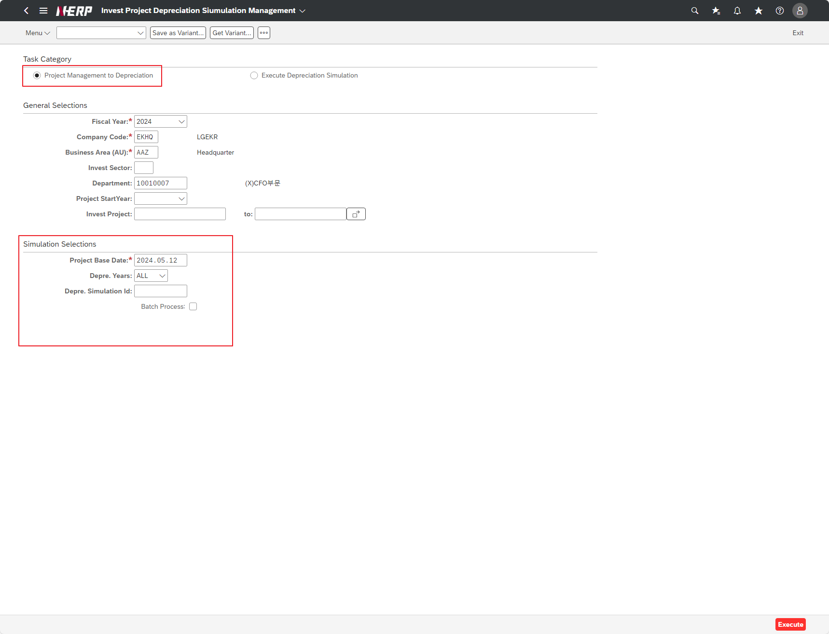

Case 2: | User Controlling Area: ‘LG01’ Company: EKHQ Accounting Unit: ""PDZ"" Plan Month: 2022.01 Project: KR13P32207500 Option: Create" | FAIL

Case 3: | When selecting the 'Execute Depreciation Simulation' Radio Button, are both General and Simulation Selection conditions displayed?"
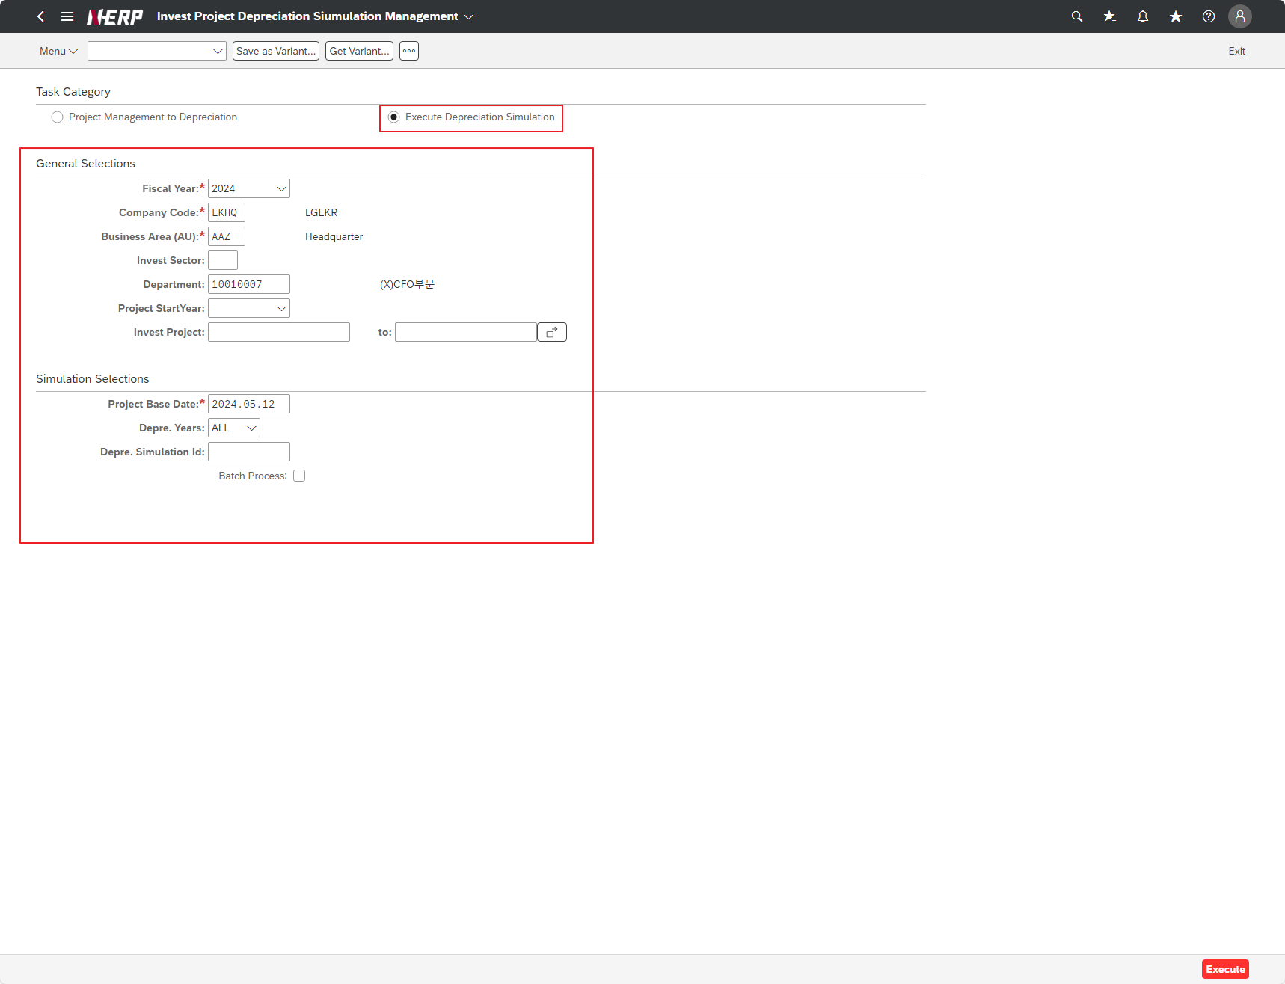

Case 4: | Is Search-Help provided normally?"
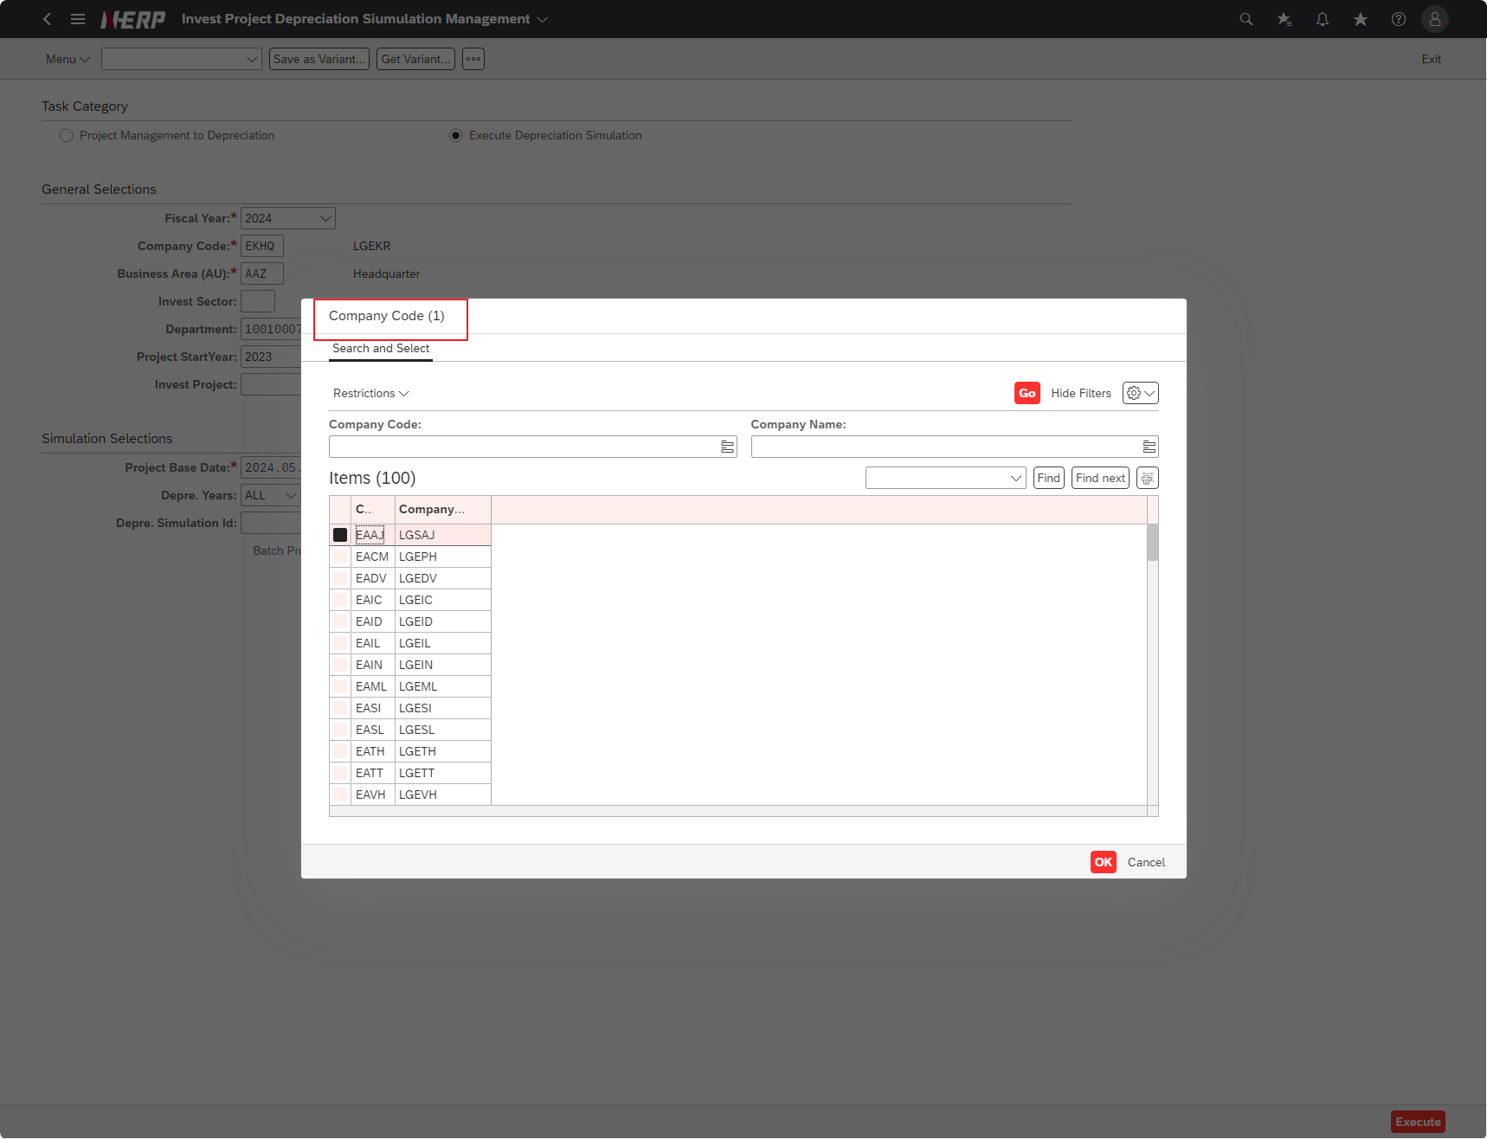

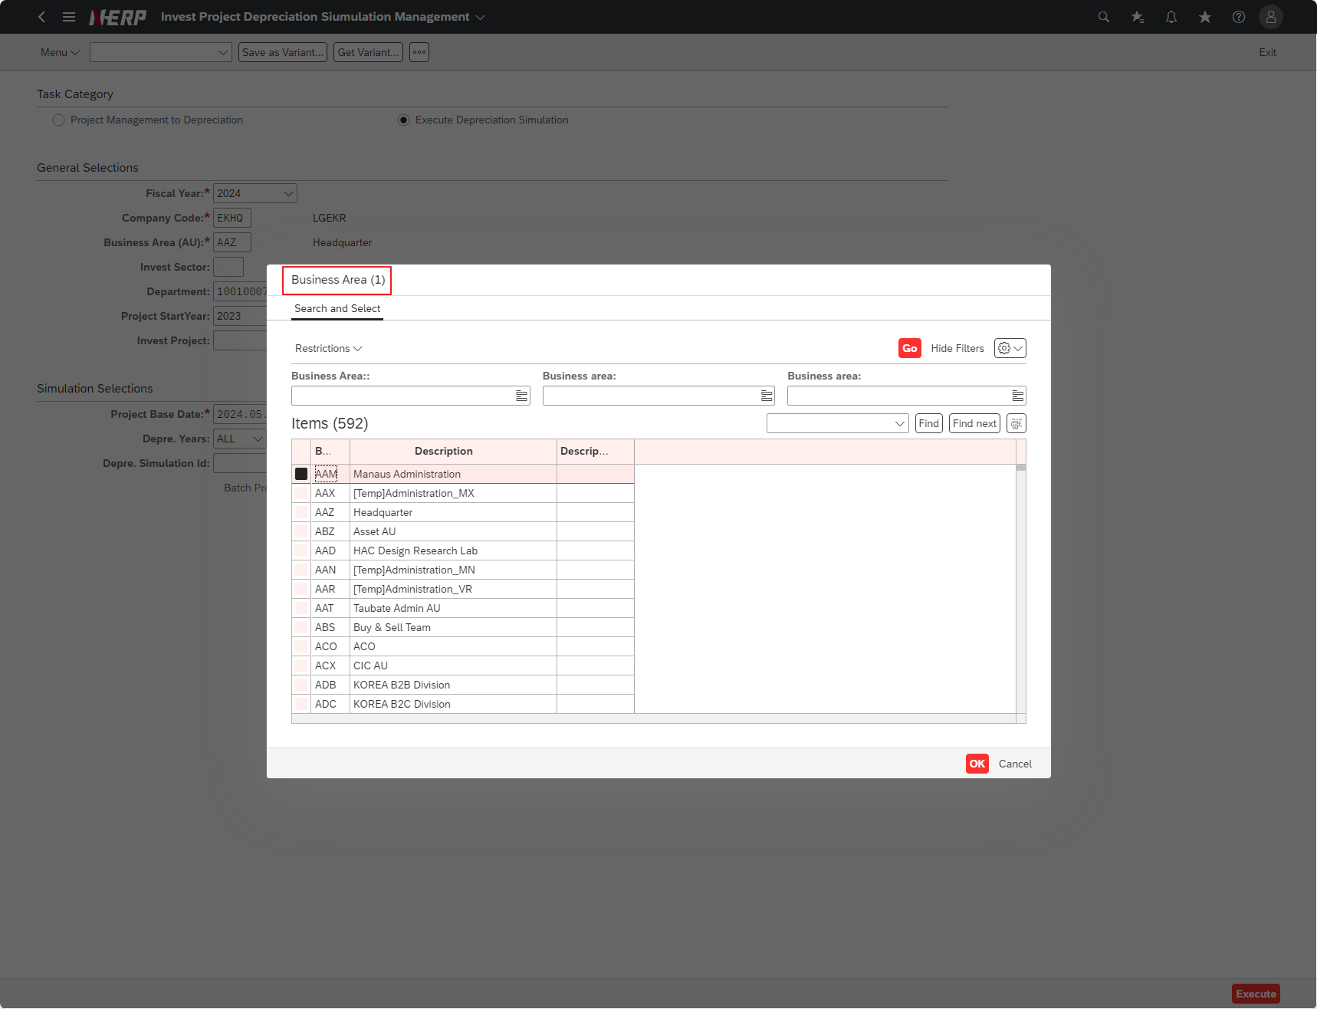

Case 5: | "Is the list of projects that meet the entered conditions displayed properly?"

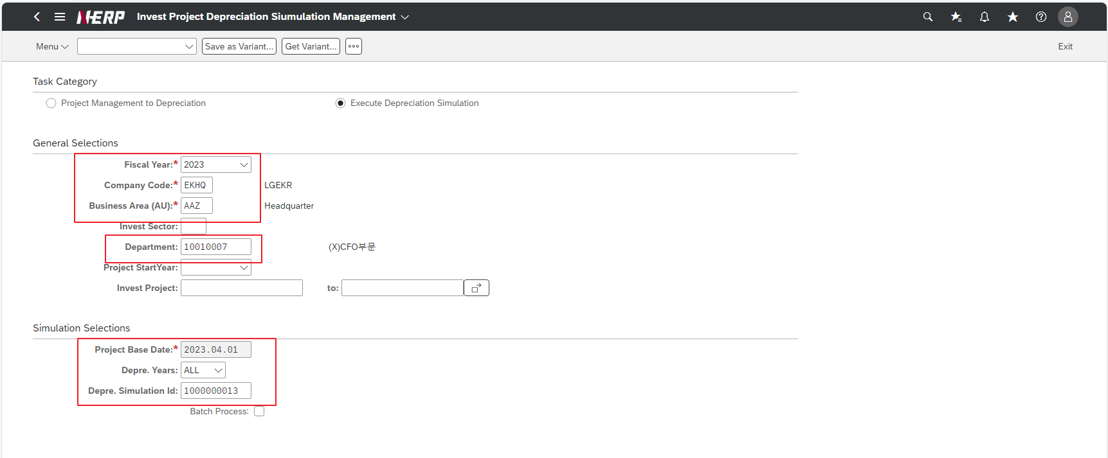

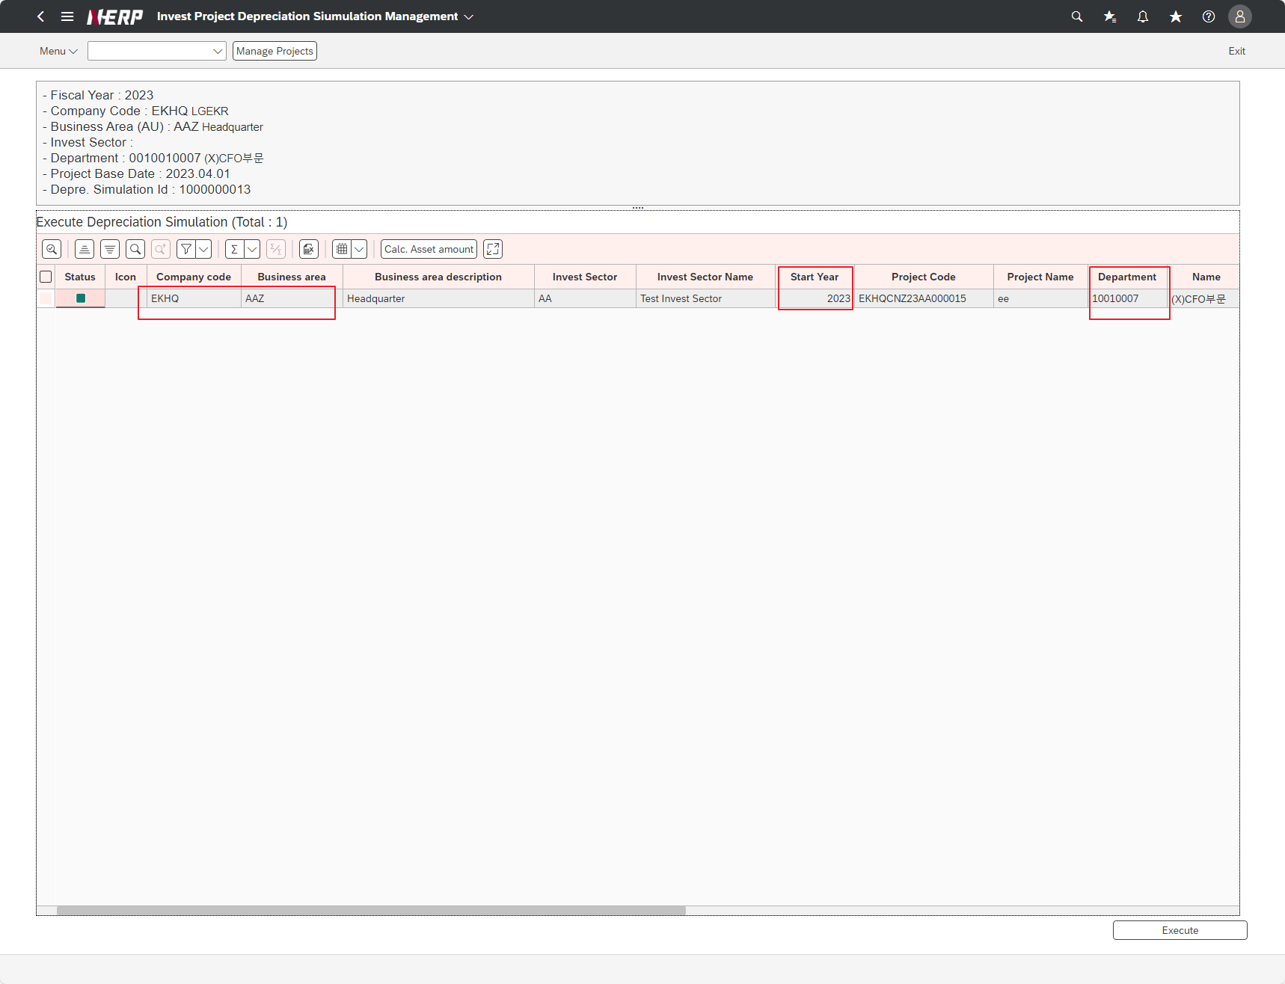

Case 6: | "Is the detailed data of asset class and ZCBMT2400 data for each project that meet the entered conditions displayed properly?"
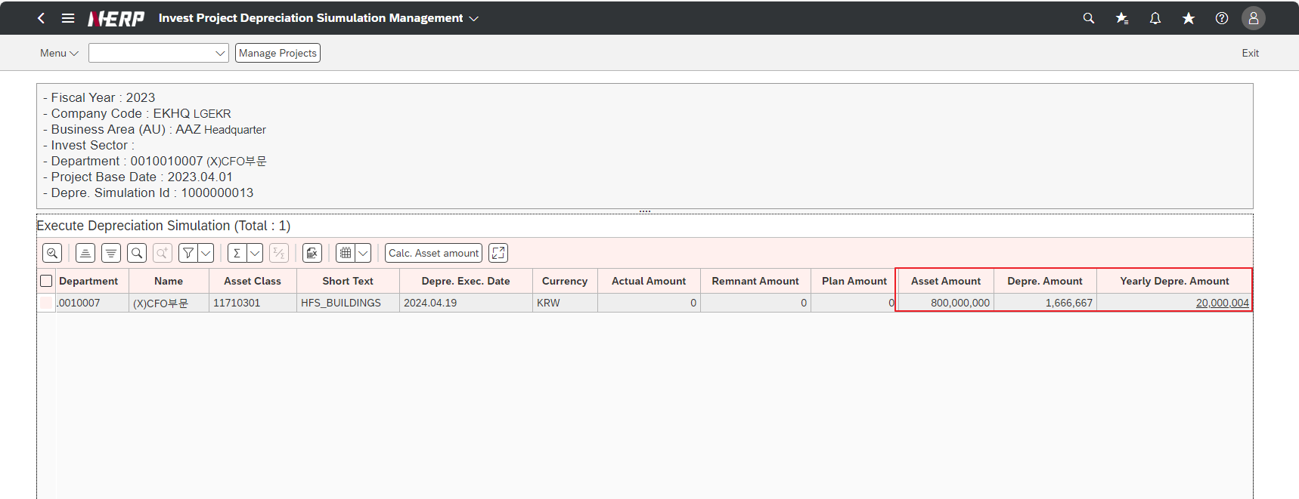

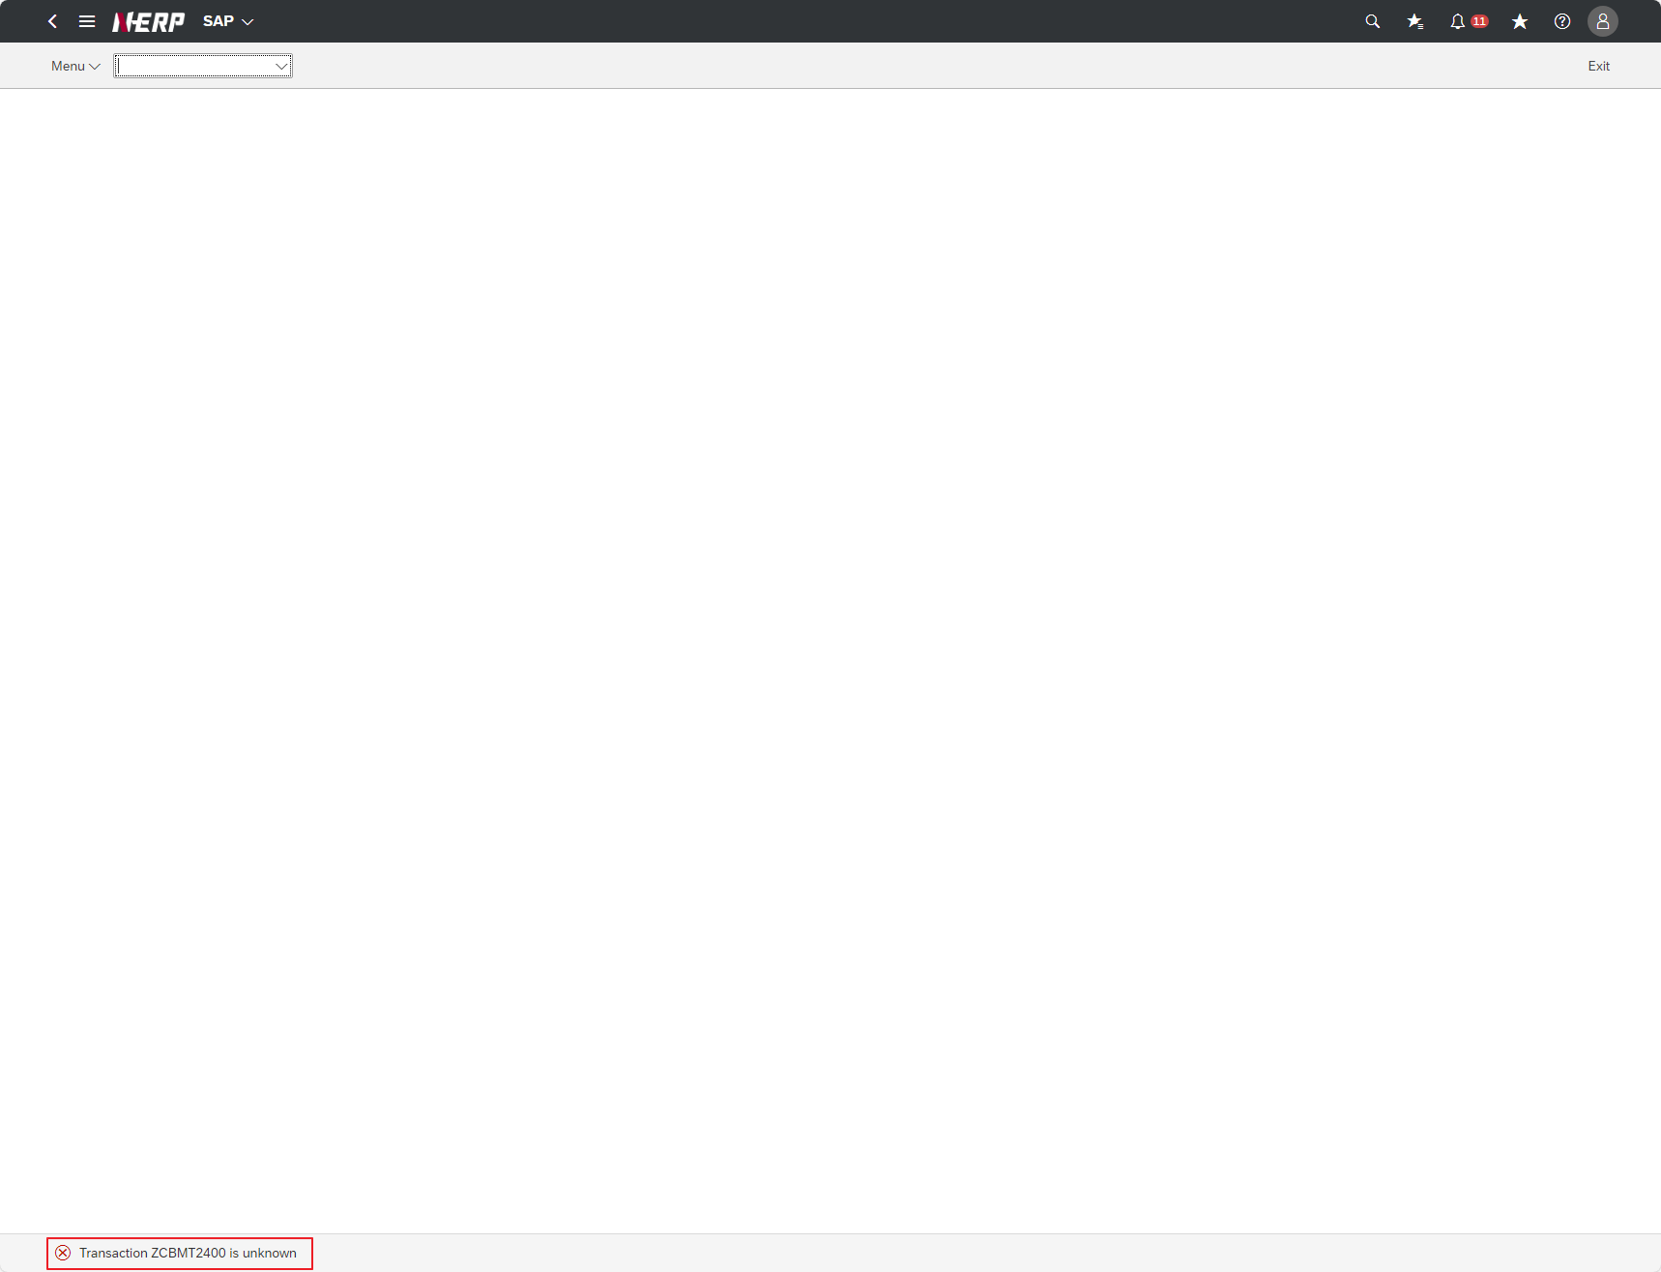

Case 7: | The status of the ALV Status Field is [Calc. Is it allocated normally depending on [Asset amount] and [Execute]?”
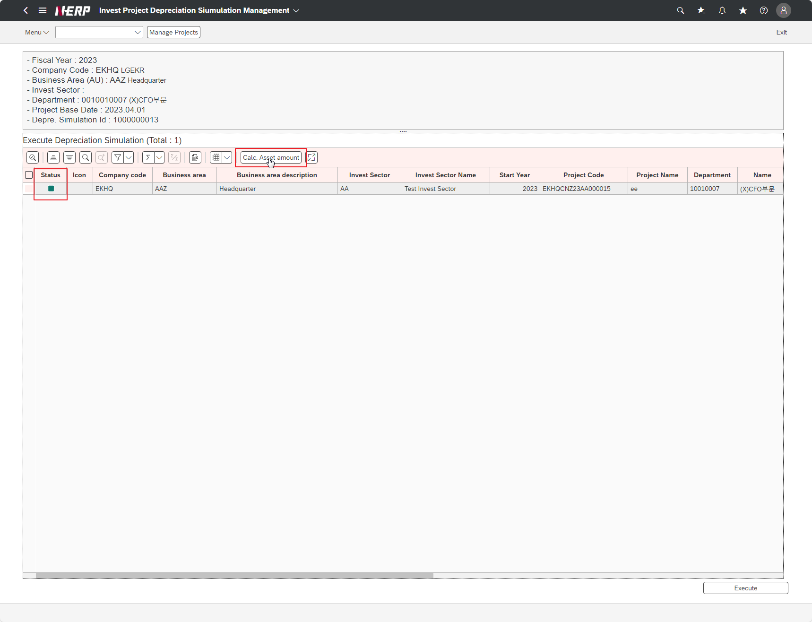

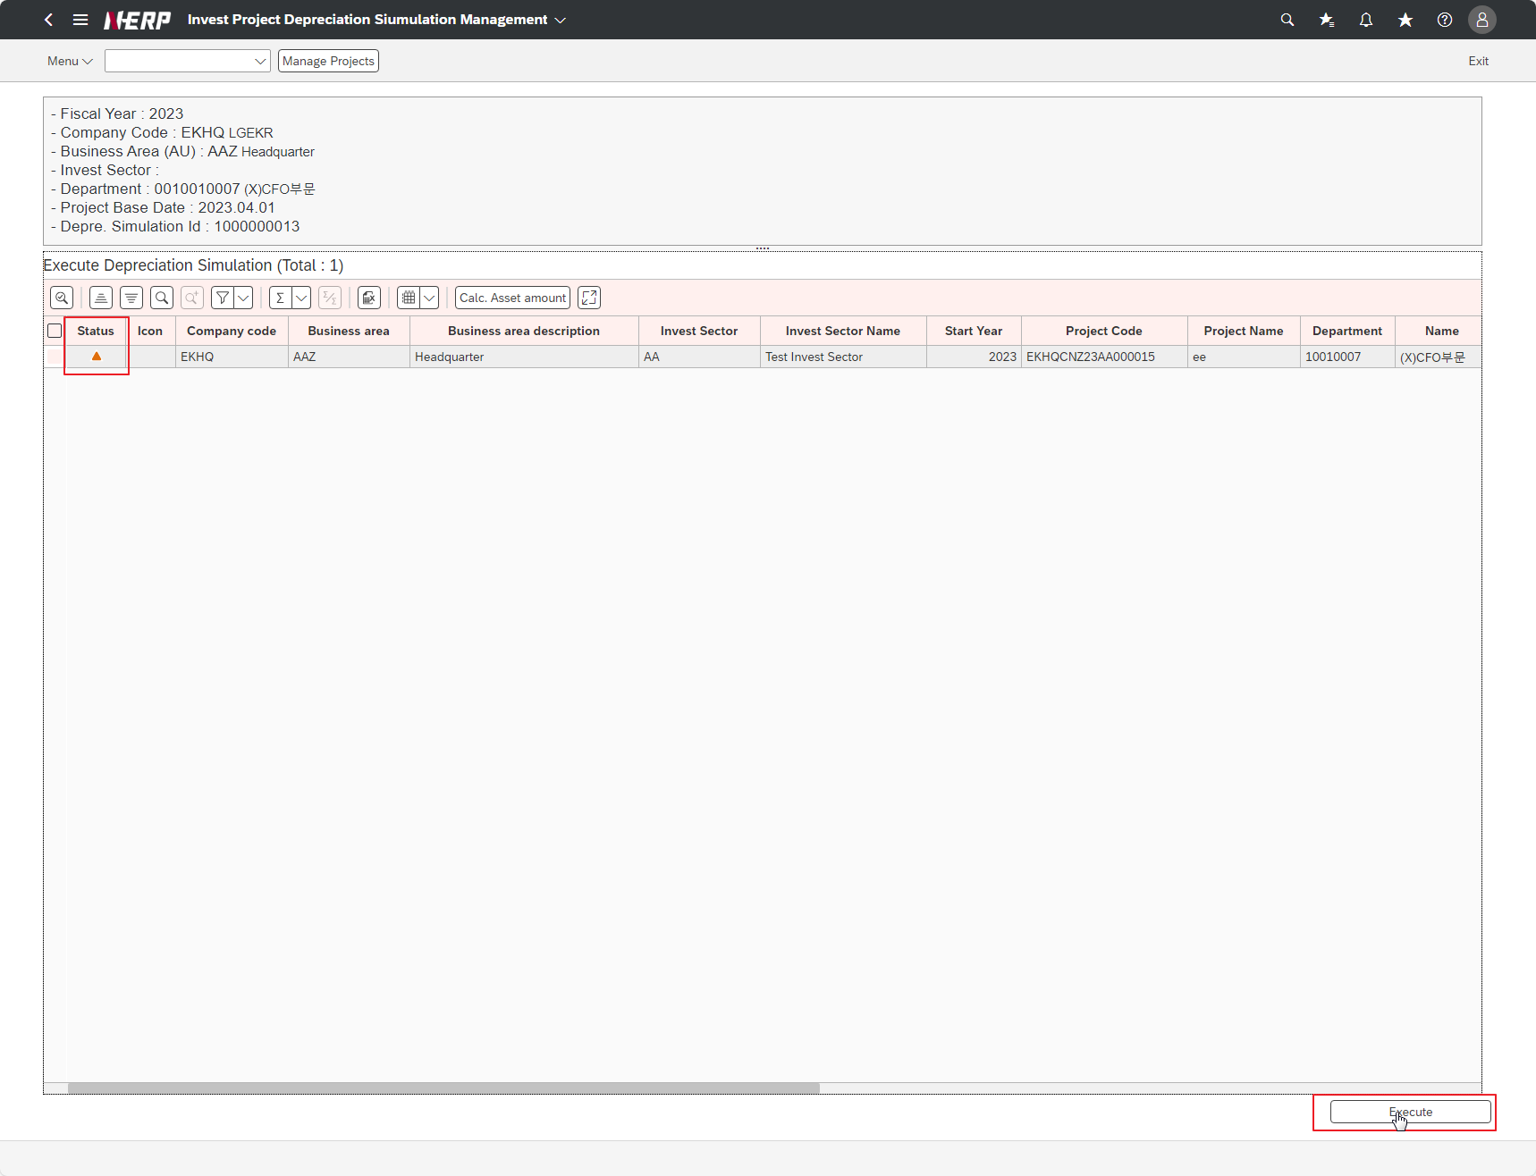

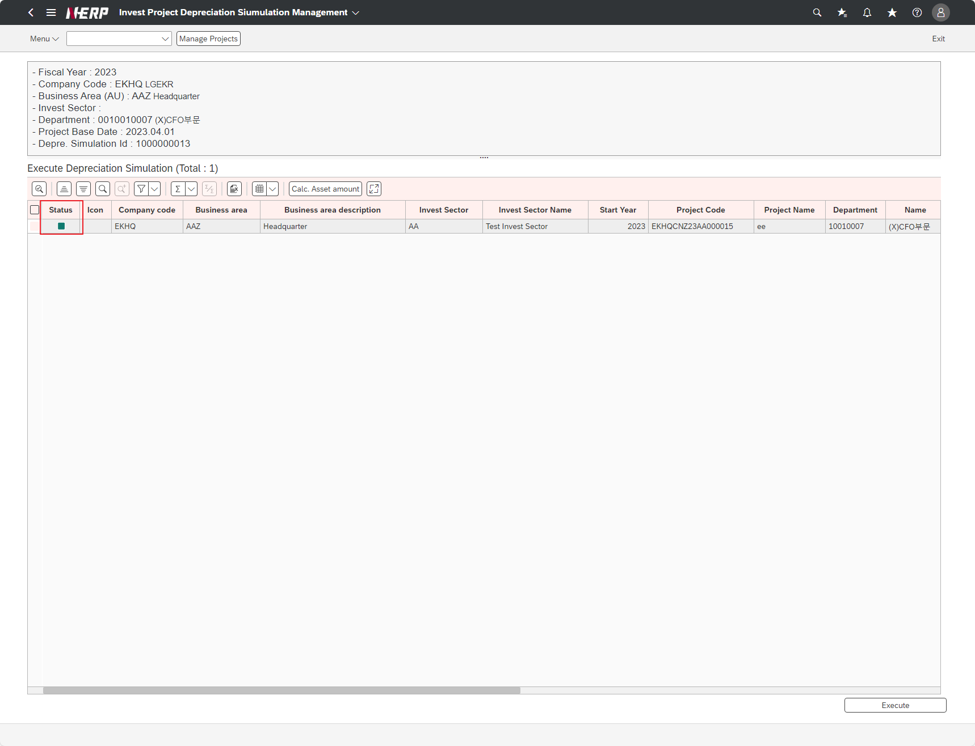

Case 8: | [Calc. When performing [Asset amount], is the Actual Amount ~ Asset amount field amount calculated and output normally?"

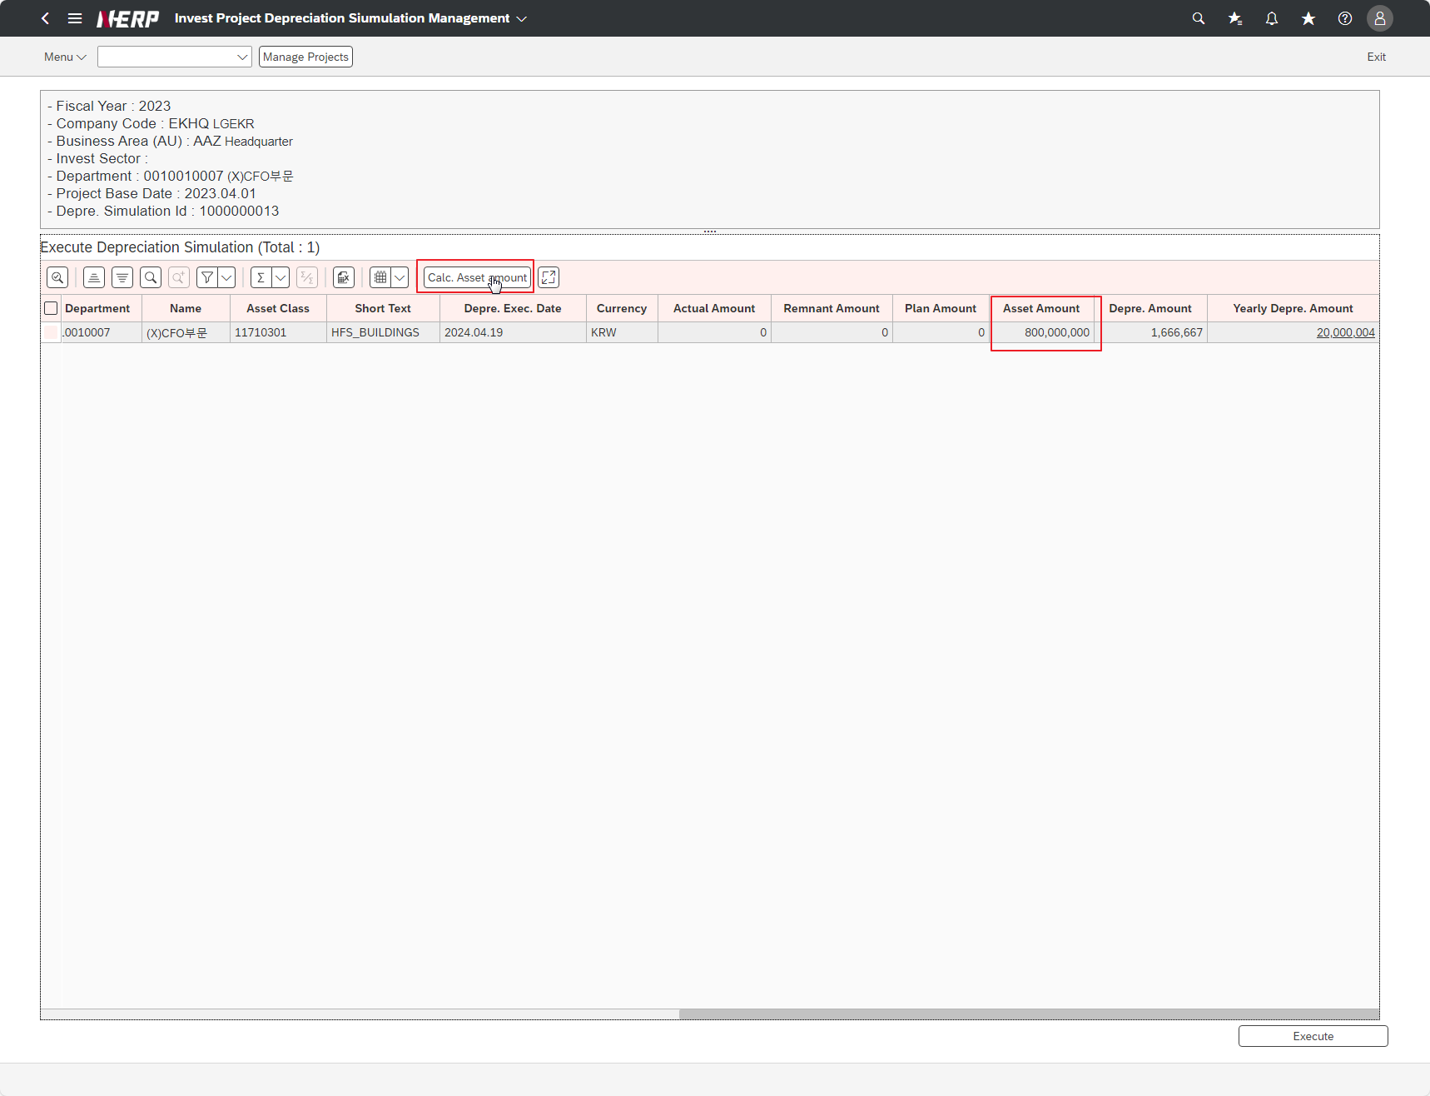

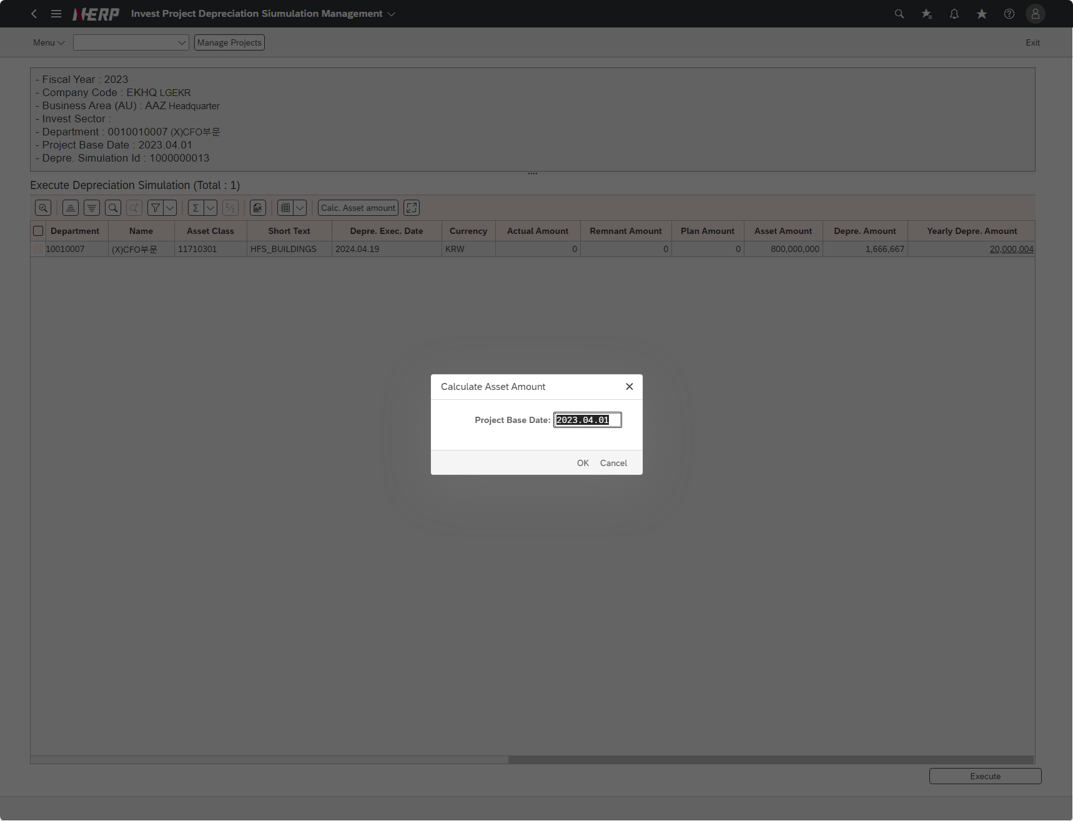

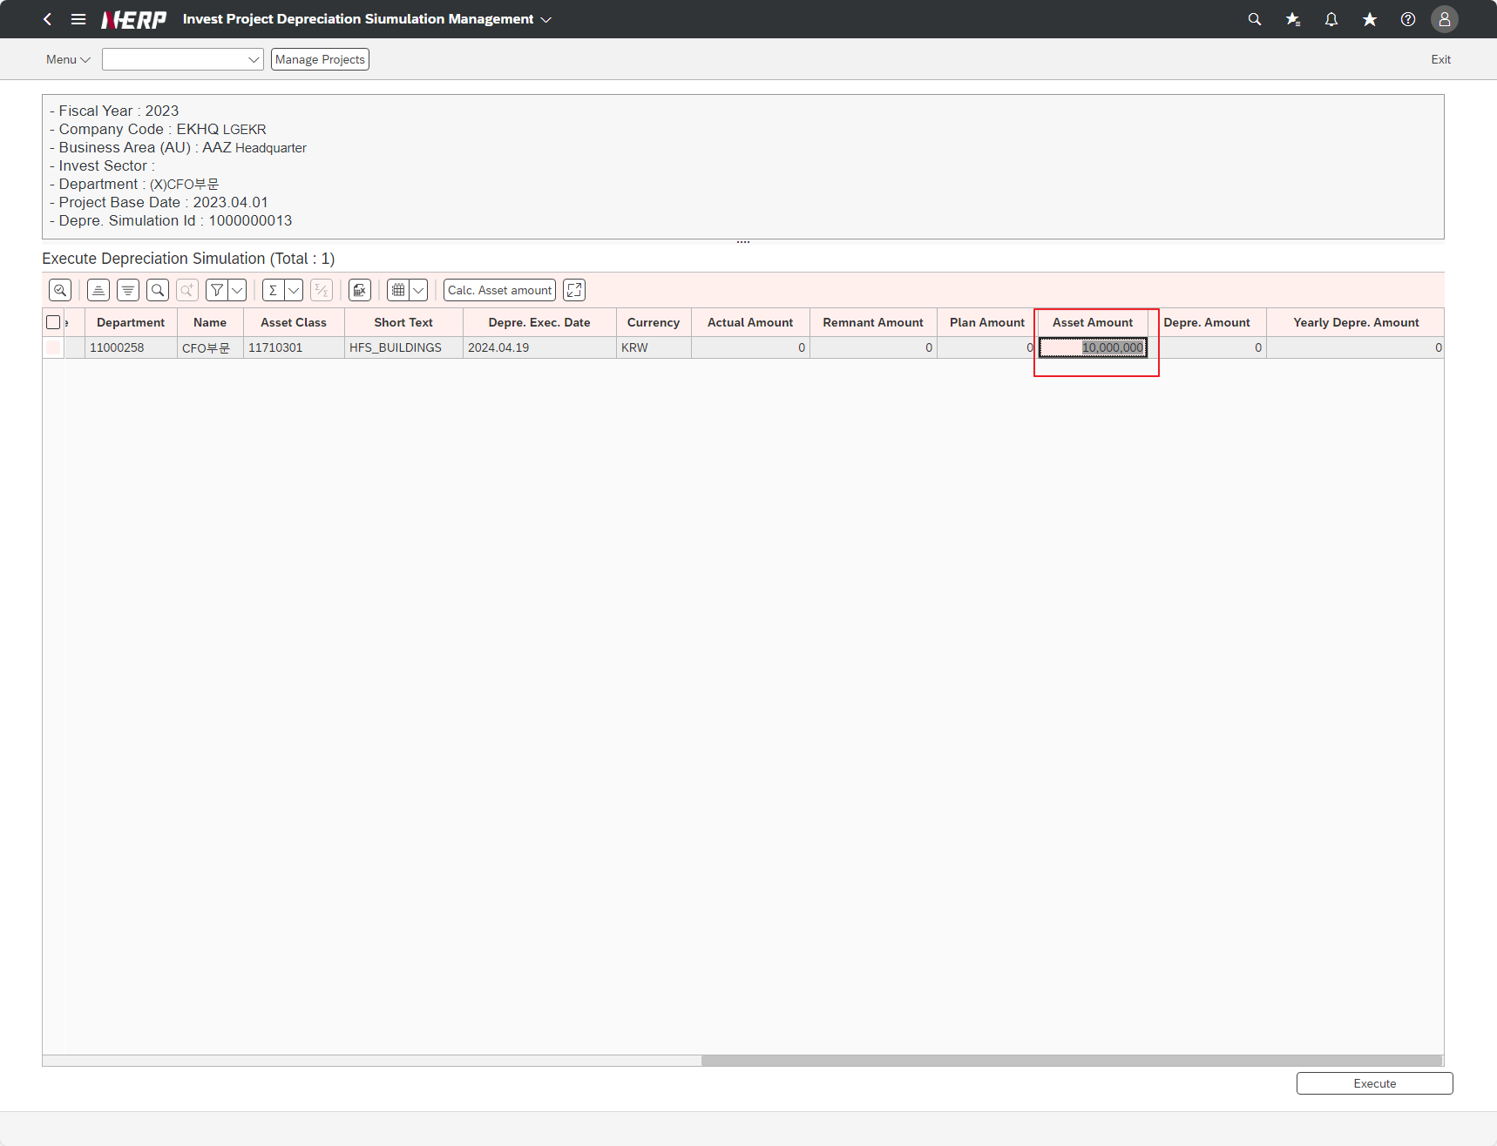

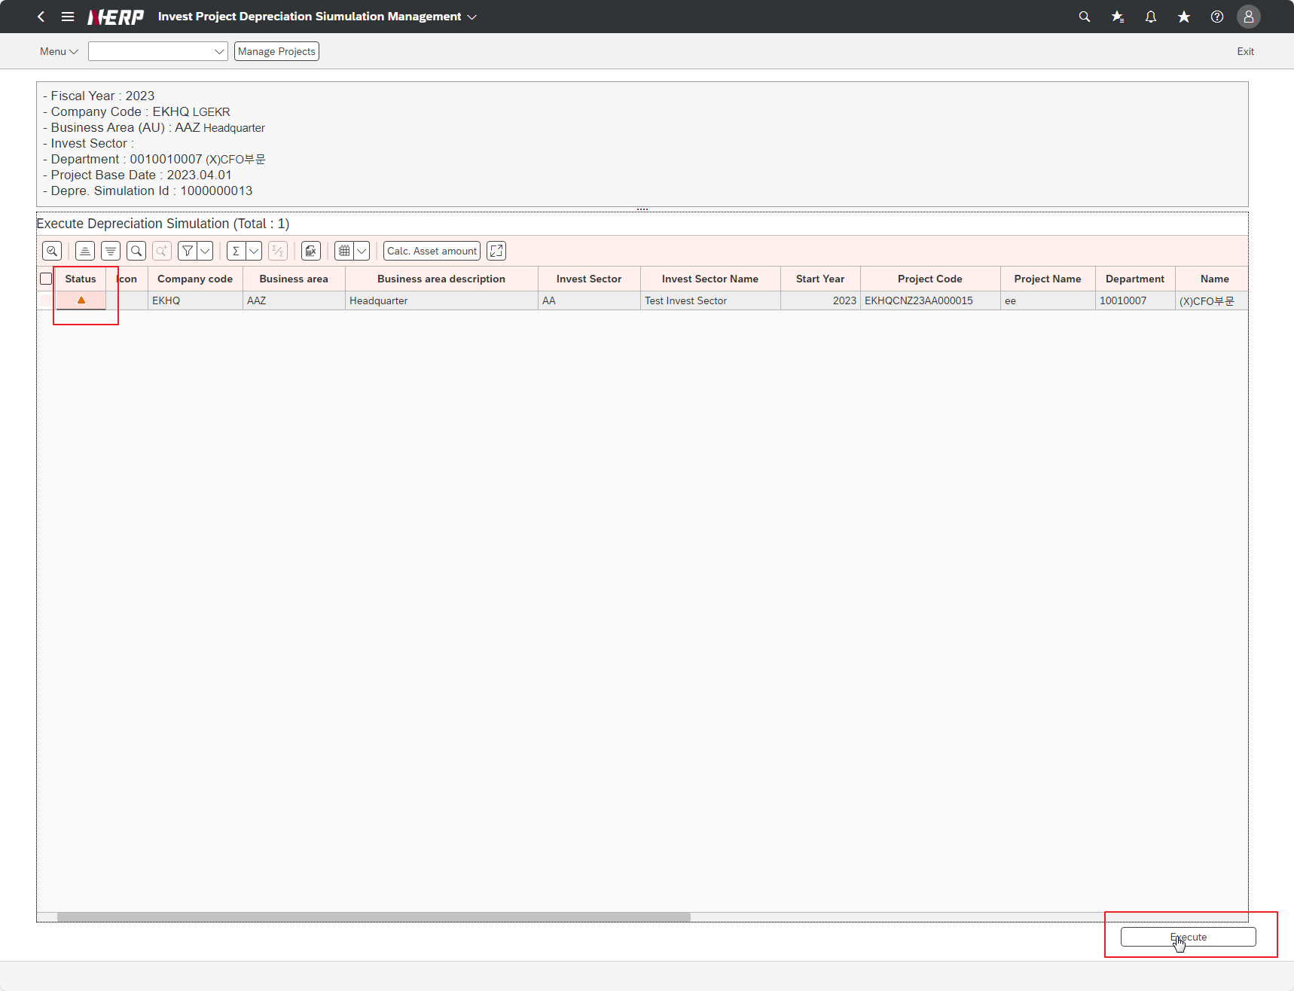

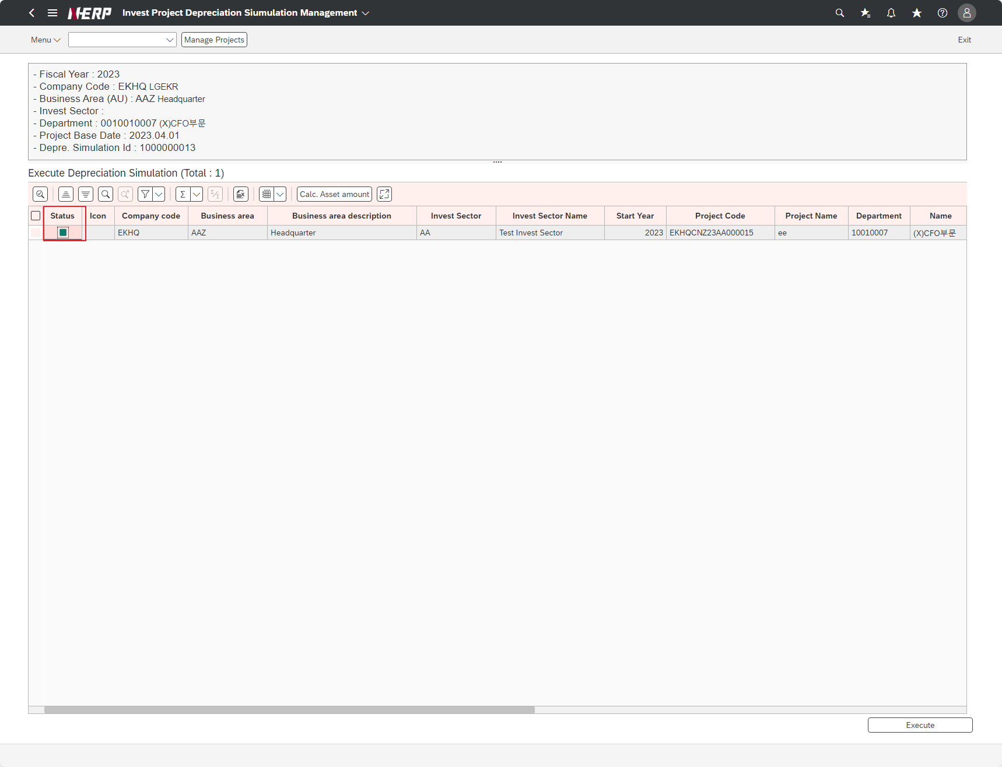

Case 9: | Is the amount in the Asset Amount field that is automatically added up and printed out corrected normally?”
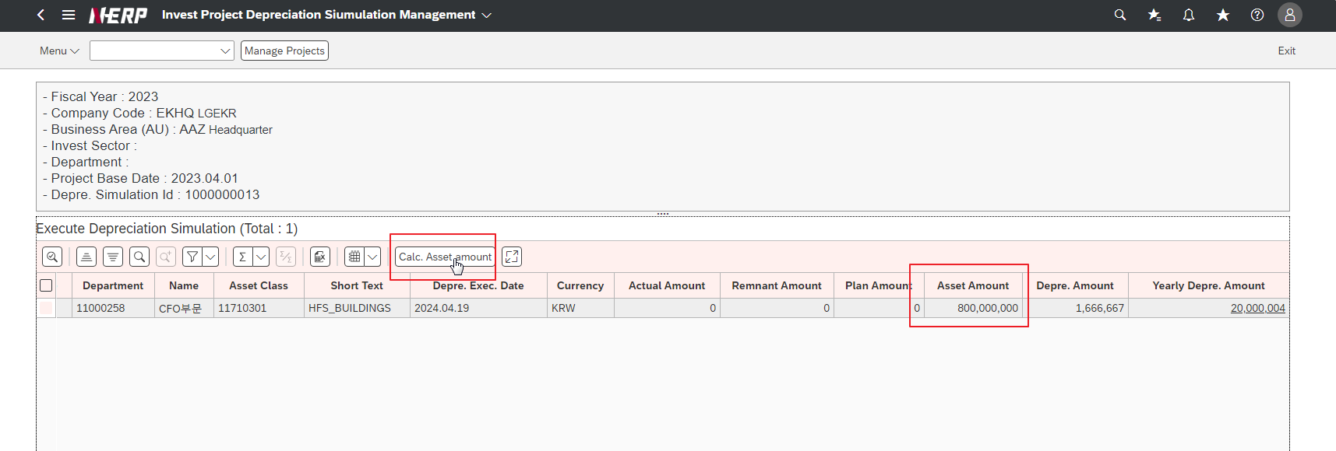

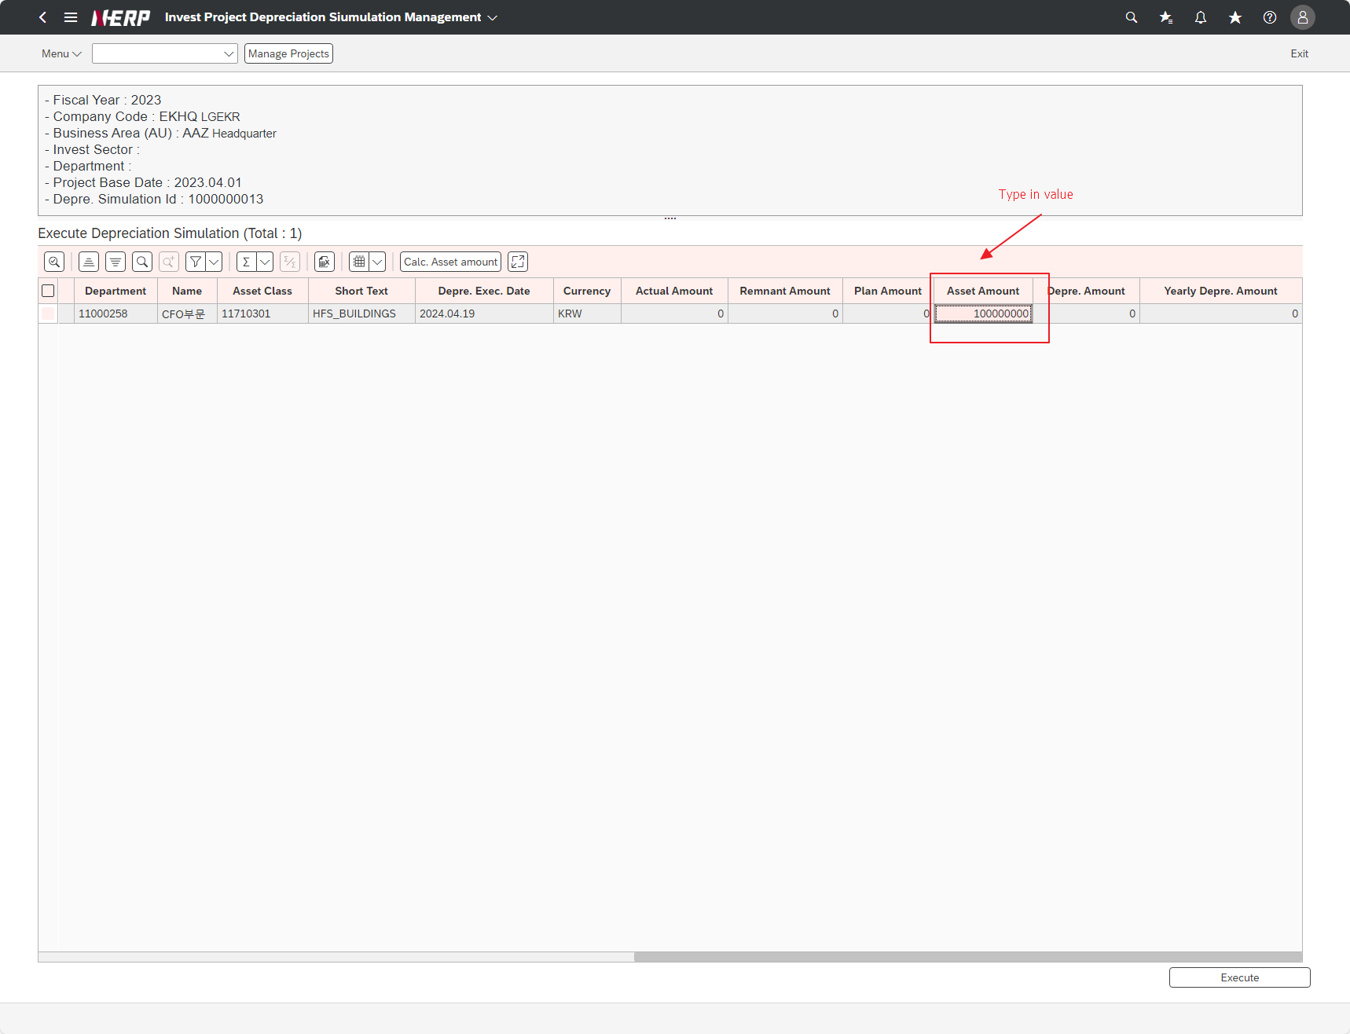

Case 10: | When executing [Execute], is the depreciation amount calculated and output normally?"
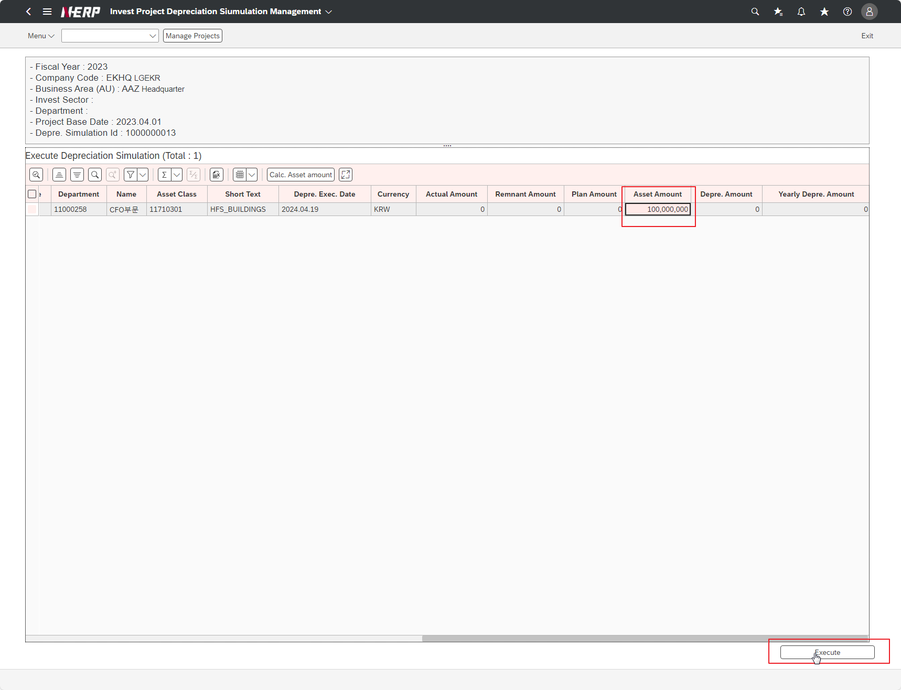

Case 11: | [Depr. When you click on the [Amount / Yr] field, are detailed depreciation details displayed normally?"

